Заказ
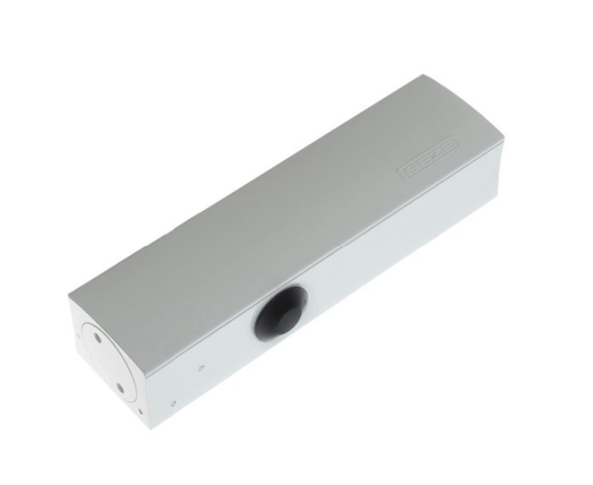
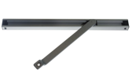
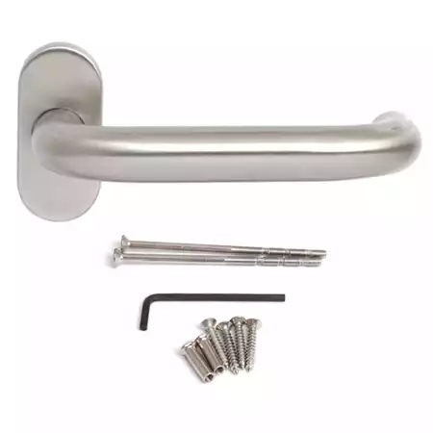
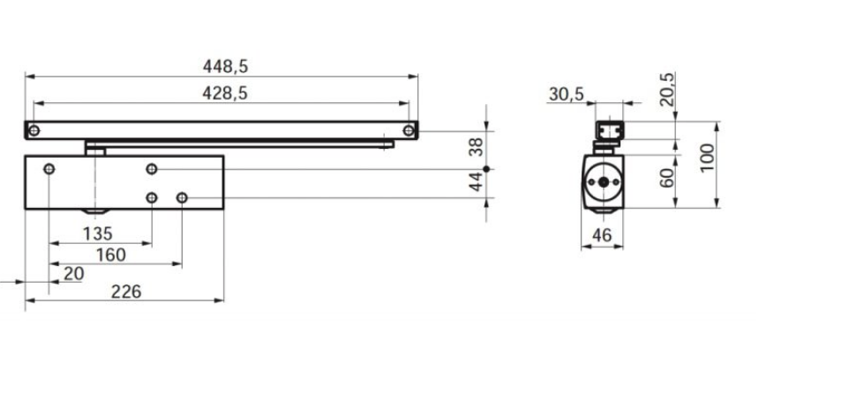
 |  | ООО "BAYER"
 |  | Заказ на изготовление металических изделий
 | Заказчик | НАИМЕНОВАНИЕ, SUF_MRG
 | Телфон | телефон
 | Дата и счет | Внимание маркировка на упаковке обязательна Пример ТИП 1/Д3.1-2080х1120 Левая
1 | 2 | 3 | 4 | 5 | 6 | 7 | 8 | 9 | 10 | 11 | 12 | 13 | 14 | 15 | 16 | 17 | 18 | 19 | 20 | 21
№ | Наименование | Кол-во, ед. | Высота двери по коробке, мм | Ширина двери по коробке, мм | Открывание | Размер рабочей створки, мм | Окрас | Наличник | Доводчик | Навес Левый, кол-во шт. | Навес Правый, кол-во шт. | Стекло на левой створке, кол-во | Стекло на правой створке, кол-во | Решётка на левой створке, кол-во | Решётка на правой створке, кол-во | Наличие фрамуги | Высота фрамуги, мм | Примечание (размер стёкол и решёток, если есть) (доп. информация по заказу) |  | маркер

1 | ДПО-01-СД-EIS60 | 1 | 2,150 | 1,120 | левая | максимальное | 8028 матовая | да | нет, подготовка | 3 |  |  |  |  |  |  |  | ДЫМОГАЗ!!!Максимальное остекление,стекло 1965х915-24 мм пож трип, автоматический парог, ручка нержавейка, без цилиндра, замок, подготовка под скользящий доводчик TS3000 V EN1-4(усиление под доводчик со стороны петель), остекление без импоста, отверстие под геркон, усиление вертикального профиля под крепление ручка штанга, наличник с 3-х сторон |  | ТИП 1/Д3.1

